2.Pivot VC
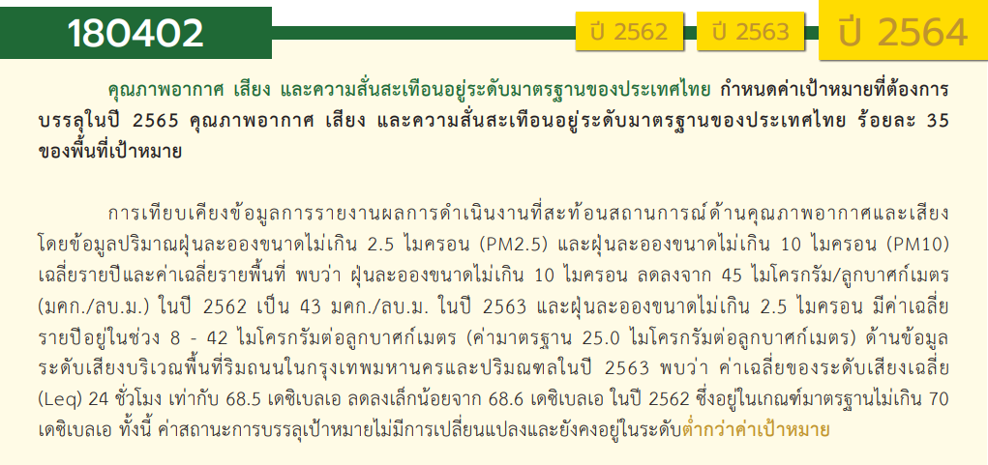
องค์ประกอบปัจจัย | ปีงบประมาณ
 | 2561 | 2562 | 2563 | 2564 | 2565 | รวมจำนวนโครงการทั้งหมด
180402V01 |  |  | 2 | 2 | 3 | 7
180402F0101 |  |  | 1 | 1 | 2 | 4
180402F0102 |  |  | 1 |  | 1 | 2
180402F0103 |  |  |  | 1 |  | 1
180402V02 | 1 | 1 |  |  | 2 | 4
180402F0201 |  | 1 |  |  | 2 | 3
180402F0202
180402F0203 | 1 |  |  |  |  | 1
180402V03 | 3 |  | 15 | 13 | 12 | 43
180402F0301 | 1 |  | 7 | 2 | 6 | 16
180402F0302
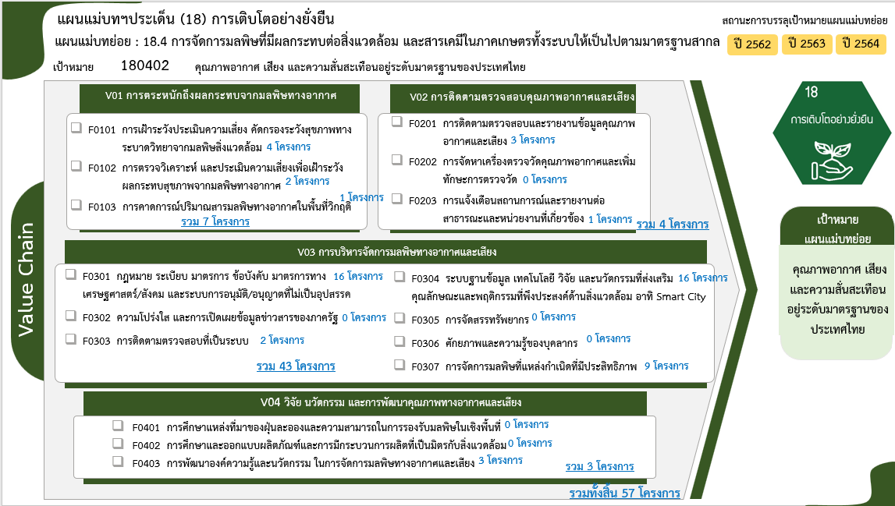
180402F0303 |  |  | 1 | 1 |  | 2
180402F0304 | 1 |  | 3 | 7 | 5 | 16
180402F0305
180402F0306
180402F0307 | 1 |  | 4 | 3 | 1 | 9
180402V04 |  | 1 | 2 |  |  | 3
180402F0401
180402F0402
180402F0403 |  | 1 | 2 |  |  | 3
รวมจำนวนโครงการทั้งหมด | 4 | 2 | 19 | 15 | 17 | 57

 |  |  |  |  |  |  | หมายเหตุ: n* หมายถึง โครงการเพื่อขับเคลื่อนการบรรลุเป้าหมายตามยุทธศาสตร์ชาติ ประจำปีงบประมาณ พ.ศ. 2566

4. รวม
โครงการภายใต้เป้าหมายแผนแม่บทย่อย: 180402 คุณภาพอากาศ เสียง และความสั่นสะเทือนอยู่ระดับมาตรฐานของประเทศไทย
กรุณา Log in เข้าระบบ eMENSCR ก่อนดำเนินการ Click ที่ link โครงการนั้น ๆ
หมายเหตุ : หากไม่ Login จะไม่สามารถดูรายละเอียดโครงการได้
โครงการที่ปรากฎเป็นโครงการที่ผ่านการอนุมัติจากผู้บริหาร (M7) ของหน่วยงานเท่านั้น (ข้อมูล ณ เดือนมีนาคม 2565)

ชื่อโครงการ / การดำเนินงาน | ปีงบประมาณ | วันที่เริ่มต้นโครงการ | วันที่สิ้นสุดโครงการ | หน่วยงานระดับกองหรือเทียบเท่า | หน่วยงานระดับกรมหรือเทียบเท่า | หน่วยงานระดับกระทรวงหรือเทียบเท่า | ประเภทโครงการ | องค์ประกอบ | ปัจจัย
จัดทำมาตรการควบคุมการระบายสารอินทรีย์ระเหยจากโรงงานที่มีการใช้สารอินทรีย์ระเหยในปริมาณมาก | 2561 | พฤศจิกายน 2560 | สิงหาคม 2561 | กองยุทธศาสตร์และแผนงาน | กรมโรงงานอุตสาหกรรม | กระทรวงอุตสาหกรรม |  | 180402V03 | 180402F0301
โครงการป้องกันและแก้ไขปัญหามลพิษทางอากาศในพื้นที่วิกฤต | 2561 | ตุลาคม 2560 | กันยายน 2579 | สำนักจัดการคุณภาพอากาศและเสียง | กรมควบคุมมลพิษ | กระทรวงทรัพยากรธรรมชาติและสิ่งแวดล้อม |  | 180402V03 | 180402F0307
โครงการติดตามตรวจสอบ เฝ้าระวัง และเตือนภัยคุณภาพสิ่งแวดล้อม | 2561 | ตุลาคม 2560 | กันยายน 2580 | สำนักจัดการคุณภาพอากาศและเสียง | กรมควบคุมมลพิษ | กระทรวงทรัพยากรธรรมชาติและสิ่งแวดล้อม |  | 180402V02 | 180402F0203
โครงการจัดตั้งศูนย์เฝ้าระวังสิ่งแวดล้อมอุตสาหกรรมหนือ จังหวัดเชียงใหม่ | 2561 | กรกฎาคม 2561 | มกราคม 2563 | กองวิจัยและเตือนภัยมลพิษโรงงาน | กรมโรงงานอุตสาหกรรม | กระทรวงอุตสาหกรรม |  | 180402V03 | 180402F0304
โครงการส่งเสริมการหยุดเผาในพื้นที่การเกษตร(กิจกรรมส่งเสริมการหยุดการเผาในพื้นที่การเกษตร) | 2562 | ตุลาคม 2561 | กันยายน 2562 | กองแผนงาน | กรมส่งเสริมการเกษตร | กระทรวงเกษตรและสหกรณ์ |  | 180402V04 | 180402F0403
โครงการจัดทำทำเนียบการปลดปล่อยและเคลื่อนย้ายมลพิษ (PRTR) ในพื้นที่จังหวัดระยอง สมุทรปราการ และชลบุรี | 2562 | พฤษภาคม 2562 | กันยายน 2562 | กองส่งเสริมเทคโนโลยีสิ่งแวดล้อมโรงงาน | กรมโรงงานอุตสาหกรรม | กระทรวงอุตสาหกรรม |  | 180402V02 | 180402F0201
โครงการป้องกันแก้ไขปัญหาไฟป่าและหมอกควัน | 2563 | มีนาคม 2563 | กันยายน 2563 | กองการบิน | สำนักงานปลัดกระทรวงทรัพยากรธรรมชาติและสิ่งแวดล้อม | กระทรวงทรัพยากรธรรมชาติและสิ่งแวดล้อม |  | 180402V03 | 180402F0307
โครงการ ป้องกันแก้ไขปัญหาหมอกควันและไฟป่าพื้นที่กลุ่มจังหวัดภาคเหนือตอนบน ๒ | 2563 | ตุลาคม 2562 | กันยายน 2563 | สำนักงานทรัพยากรธรรมชาติและสิ่งแวดล้อมจังหวัด น่าน | สำนักงานปลัดกระทรวงทรัพยากรธรรมชาติและสิ่งแวดล้อม | กระทรวงทรัพยากรธรรมชาติและสิ่งแวดล้อม |  | 180402V03 | 180402F0307
โครงการป้องกันและแก้ไขปัญหาหมอกควันและไฟป่าจังหวัดแพร่ | 2563 | ตุลาคม 2562 | กันยายน 2563 | สำนักงานทรัพยากรธรรมชาติและสิ่งแวดล้อมจังหวัด แพร่ | สำนักงานปลัดกระทรวงทรัพยากรธรรมชาติและสิ่งแวดล้อม | กระทรวงทรัพยากรธรรมชาติและสิ่งแวดล้อม |  | 180402V03 | 180402F0307
โครงการแก้ไขปัญหาไฟป่าและหมอกควันจังหวัดแพร่ | 2563 | ตุลาคม 2562 | กันยายน 2563 | สำนักงานทรัพยากรธรรมชาติและสิ่งแวดล้อมจังหวัด แพร่ | สำนักงานปลัดกระทรวงทรัพยากรธรรมชาติและสิ่งแวดล้อม | กระทรวงทรัพยากรธรรมชาติและสิ่งแวดล้อม |  | 180402V03 | 180402F0301
การเฝ้าระวังและป้องกันผลกระทบต่อสุขภาพจากมลพิษทางอากาศ เพื่อสร้างคุณภาพชีวิตที่ดีของประชาชน | 2563 | ตุลาคม 2562 | กันยายน 2563 | กองประเมินผลกระทบต่อสุขภาพ | กรมอนามัย | กระทรวงสาธารณสุข |  | 180402V01 | 180402F0102
โครงการสนับสนุนการเฝ้าระวัง ป้องกัน ควบคุมโรคและภัยสุขภาพจากมลพิษทางอากาศ | 2563 | ตุลาคม 2562 | กันยายน 2563 | กองแผนงาน | กรมควบคุมโรค | กระทรวงสาธารณสุข |  | 180402V01 | 180402F0101
โครงการส่งเสริมการหยุดการเผาในพื้นที่การเกษตร (กิจกรรมส่งเสริมการหยุดเผาในพื้นที่การเกษตร) | 2563 | ตุลาคม 2562 | กันยายน 2563 | กองแผนงาน | กรมส่งเสริมการเกษตร | กระทรวงเกษตรและสหกรณ์ |  | 180402V04 | 180402F0403
โครงการอนุรักษ์เเละฟื้นฟูทรัพยากรธรรมชาติเเละพัฒนาสู่เมืองที่เป็นมิตรกับสิ่งเเวดล้อม | 2563 | ตุลาคม 2562 | กันยายน 2563 | สำนักงานทรัพยากรธรรมชาติและสิ่งแวดล้อมจังหวัด ลำพูน | สำนักงานปลัดกระทรวงทรัพยากรธรรมชาติและสิ่งแวดล้อม | กระทรวงทรัพยากรธรรมชาติและสิ่งแวดล้อม |  | 180402V03 | 180402F0301
แก้ไขปัญหาหมอกควันและไฟป่าแบบบูรณาการ ท้องที่จังหวัดตาก (ภายใต้โครงการป้องกัน อนุรักษ์ ฟื้นฟูทรัพยากรธรรมชาติ และป้องกันบรรเทาสาธารณภัยในพื้นที่จังหวัดตาก) | 2563 | มกราคม 2563 | กันยายน 2563 | สำนักงานทรัพยากรธรรมชาติและสิ่งแวดล้อมจังหวัด ตาก | สำนักงานปลัดกระทรวงทรัพยากรธรรมชาติและสิ่งแวดล้อม | กระทรวงทรัพยากรธรรมชาติและสิ่งแวดล้อม |  | 180402V03 | 180402F0304
โครงการ “แก้ไขปัญหาไฟป่าและหมอกควัน” | 2563 | ตุลาคม 2562 | กันยายน 2563 | สำนักงานทรัพยากรธรรมชาติและสิ่งแวดล้อมจังหวัด ยะลา | สำนักงานปลัดกระทรวงทรัพยากรธรรมชาติและสิ่งแวดล้อม | กระทรวงทรัพยากรธรรมชาติและสิ่งแวดล้อม |  | 180402V03 | 180402F0304
โครงการการแก้ไขปัญหาไฟป่าและหมอกควัน | 2563 | ตุลาคม 2562 | กันยายน 2563 | สำนักงานทรัพยากรธรรมชาติและสิ่งแวดล้อมจังหวัด พัทลุง | สำนักงานปลัดกระทรวงทรัพยากรธรรมชาติและสิ่งแวดล้อม | กระทรวงทรัพยากรธรรมชาติและสิ่งแวดล้อม |  | 180402V03 | 180402F0301
โครงการแก้ไขปัญหาไฟป่าและหมอกควััน | 2563 | ตุลาคม 2562 | กันยายน 2563 | สำนักงานทรัพยากรธรรมชาติและสิ่งแวดล้อมจังหวัด สงขลา | สำนักงานปลัดกระทรวงทรัพยากรธรรมชาติและสิ่งแวดล้อม | กระทรวงทรัพยากรธรรมชาติและสิ่งแวดล้อม |  | 180402V03 | 180402F0301
โครงการแก้ไขปัญหาไฟป่าและหมอกควันจังหวัดพิษณุโลก | 2563 | ตุลาคม 2562 | กันยายน 2563 | สำนักงานทรัพยากรธรรมชาติและสิ่งแวดล้อมจังหวัด พิษณุโลก | สำนักงานปลัดกระทรวงทรัพยากรธรรมชาติและสิ่งแวดล้อม | กระทรวงทรัพยากรธรรมชาติและสิ่งแวดล้อม |  | 180402V03 | 180402F0301
สร้างการมีส่วนร่วมของประชาชนในการแก้ไขปัญหาคุณภาพอากาศแบบบูรณาการ | 2563 | ตุลาคม 2562 | กันยายน 2563 | สำนักงานทรัพยากรธรรมชาติและสิ่งแวดล้อมจังหวัด พะเยา | สำนักงานปลัดกระทรวงทรัพยากรธรรมชาติและสิ่งแวดล้อม | กระทรวงทรัพยากรธรรมชาติและสิ่งแวดล้อม |  | 180402V03 | 180402F0304
โครงการแก้ไขปัญหาไฟป่าและหมอกควัน จังหวัดเชียงราย ประจำปีงบประมาณ พ.ศ. 2563 | 2563 | ตุลาคม 2562 | กันยายน 2563 | สำนักงานทรัพยากรธรรมชาติและสิ่งแวดล้อมจังหวัด เชียงราย | สำนักงานปลัดกระทรวงทรัพยากรธรรมชาติและสิ่งแวดล้อม | กระทรวงทรัพยากรธรรมชาติและสิ่งแวดล้อม |  | 180402V03 | 180402F0301
แก้ไขปัญหาไฟป่าและหมอกควัน | 2563 | ตุลาคม 2562 | กันยายน 2563 | สำนักงานทรัพยากรธรรมชาติและสิ่งแวดล้อมจังหวัด ลำปาง | สำนักงานปลัดกระทรวงทรัพยากรธรรมชาติและสิ่งแวดล้อม | กระทรวงทรัพยากรธรรมชาติและสิ่งแวดล้อม |  | 180402V03 | 180402F0303
โครงการเฝ้าระวังป้องกันและแก้ปัญหาไฟป่าและหมอกควัน จังหวัดปัตตานี ปีงบประมาณ พ.ศ.2563 | 2563 | เมษายน 2563 | กันยายน 2563 | สำนักงานทรัพยากรธรรมชาติและสิ่งแวดล้อมจังหวัด ปัตตานี | สำนักงานปลัดกระทรวงทรัพยากรธรรมชาติและสิ่งแวดล้อม | กระทรวงทรัพยากรธรรมชาติและสิ่งแวดล้อม |  | 180402V03 | 180402F0307
โครงการส่งเสริมการไถกลบและผลิตปุ๋ยอินทรีย์เพื่อป้องกันหมอกและควันไฟในพื้นที่เกษตรภาคเหนือ | 2563 | ตุลาคม 2562 | กันยายน 2565 | กองแผนงาน | กรมพัฒนาที่ดิน | กระทรวงเกษตรและสหกรณ์ |  | 180402V04 | 180402F0403
โครงการแก้ไขปัญหาไฟป่าและหมอกควัน จังหวัดปัตตานี ปีงบประมาณ พ.ศ. 2564 | 2563 | มกราคม 2563 | กันยายน 2564 | สำนักงานทรัพยากรธรรมชาติและสิ่งแวดล้อมจังหวัด ปัตตานี | สำนักงานปลัดกระทรวงทรัพยากรธรรมชาติและสิ่งแวดล้อม | กระทรวงทรัพยากรธรรมชาติและสิ่งแวดล้อม |  | 180402V03 | 180402F0301
แก้ไขปัญหาหมอกควันและไฟป่าแบบบูรณาการ ท้องที่จังหวัดตาก (ภายใต้โครงการป้องกันอนุรักษ์ฟื้นฟูทรัพยากรธรรมชาติและป้องกันบรรเทาสาธารณภัยในพื้นที่จังหวัดตาก) | 2564 | ตุลาคม 2563 | กันยายน 2564 | สำนักงานทรัพยากรธรรมชาติและสิ่งแวดล้อมจังหวัด ตาก | สำนักงานปลัดกระทรวงทรัพยากรธรรมชาติและสิ่งแวดล้อม | กระทรวงทรัพยากรธรรมชาติและสิ่งแวดล้อม |  | 180402V03 | 180402F0304
โครงการส่งเสริมการหยุดการเผาในพื้นที่การเกษตร | 2564 | ตุลาคม 2563 | กันยายน 2564 | กองแผนงาน | กรมส่งเสริมการเกษตร | กระทรวงเกษตรและสหกรณ์ |  | 180402V03 | 180402F0304
โครงการส่งเสริมการไถกลบและผลิตปุ๋ยอินทรีย์เพื่อลดการปล่อยก๊าซเรือนกระจก | 2564 | ตุลาคม 2563 | กันยายน 2564 | กองแผนงาน | กรมพัฒนาที่ดิน | กระทรวงเกษตรและสหกรณ์ |  | 180402V03 | 180402F0301
โครงการป้องกันและแก้ไขปัญหาหมอกควัน ไฟป่า และฝุ่นละอองขนาดเล็ก | 2564 | ตุลาคม 2563 | กันยายน 2564 |  | น่าน | จังหวัดและกลุ่มจังหวัด |  | 180402V01 | 180402F0103
จัดทำแนวกันไฟพื้นที่โครงการพระราชดำริปางตอง 1 (ห้วยมะเขือส้ม) | 2564 | ตุลาคม 2563 | กันยายน 2564 | สํานักบริหารพื้นที่อนุรักษ์ที่ 16 สาขาแม่สะเรียง | กรมอุทยานแห่งชาติ สัตว์ป่า และพันธุ์พืช | กระทรวงทรัพยากรธรรมชาติและสิ่งแวดล้อม |  | 180402V03 | 180402F0307
จัดทำแนวกันไฟพื้นที่โครงการพัฒนาเพื่อความมั่นคงเฉพาะพื้นที่จังหวัดแม่ฮ่องสอน (พื้นที่บ้านแม่ปาง) | 2564 | ตุลาคม 2563 | กันยายน 2564 | สํานักบริหารพื้นที่อนุรักษ์ที่ 16 สาขาแม่สะเรียง | กรมอุทยานแห่งชาติ สัตว์ป่า และพันธุ์พืช | กระทรวงทรัพยากรธรรมชาติและสิ่งแวดล้อม |  | 180402V03 | 180402F0307
แก้ไขปัญหาไฟป่าและหมอกควัน ประจำปีงบประมาณ พ.ศ. 2564 | 2564 | ตุลาคม 2563 | กันยายน 2564 | สำนักงานทรัพยากรธรรมชาติและสิ่งแวดล้อมจังหวัด พัทลุง | สำนักงานปลัดกระทรวงทรัพยากรธรรมชาติและสิ่งแวดล้อม | กระทรวงทรัพยากรธรรมชาติและสิ่งแวดล้อม |  | 180402V01 | 180402F0101
...

